Лист1
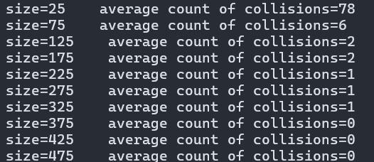
Размер | Количество коллизий | Вероятность
25 | 78 | 1
75 | 6 | 0.08
125 | 2 | 0.016
175 | 2 | 0.01142857143
225 | 1 | 0.004444444444
275 | 1 | 0.003636363636
325 | 1 | 0.003076923077
375 | 0 | 0
425 | 0 | 0
475 | 0 | 0

